MittelwertWenn
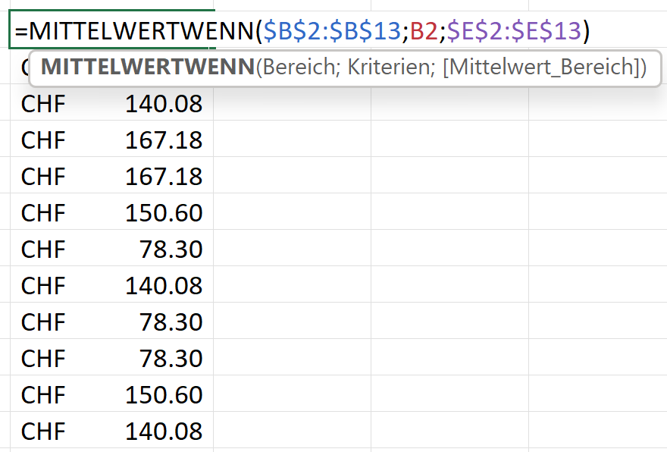
Monat | Produkt | Stückzahl | Preis | Umsatz | MittelwertWenn
Januar | A | 9 | CHF 17.55 | CHF 157.95
Februar | B | 2 | CHF 21.00 | CHF 42.00
März | C | 6 | CHF 17.50 | CHF 105.00
April | D | 11 | CHF 14.85 | CHF 163.35
Mai | D | 9 | CHF 19.00 | CHF 171.00
Juni | A | 7 | CHF 32.05 | CHF 224.35
Juli | B | 1 | CHF 15.65 | CHF 15.65
August | C | 13 | CHF 18.05 | CHF 234.65
September | B | 3 | CHF 11.85 | CHF 35.55
Oktober | B | 10 | CHF 22.00 | CHF 220.00
November | A | 5 | CHF 13.90 | CHF 69.50
Dezember | C | 4 | CHF 20.15 | CHF 80.60

MittelwertWenns
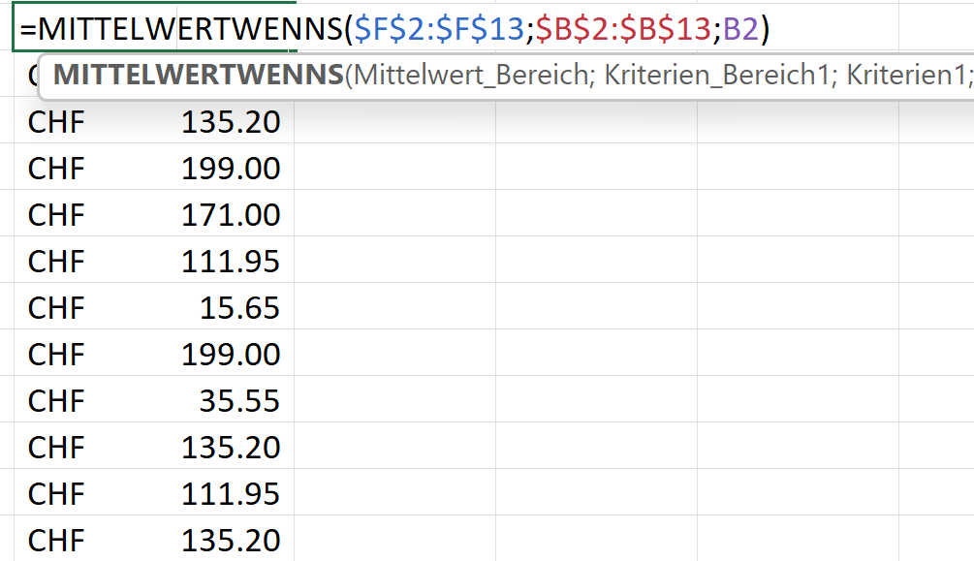
Monat | Kanton | Produkt | Stückzahl | Preis | Umsatz | MittelwertWenns | mit einem Kriterium
Januar | Waadt | A | 9 | CHF 17.55 | CHF 157.95
Februar | Aargau | B | 2 | CHF 21.00 | CHF 42.00
März | Bern | C | 6 | CHF 17.50 | CHF 105.00
April | Thurgau | D | 11 | CHF 14.85 | CHF 163.35
Mai | Obwalden | D | 9 | CHF 19.00 | CHF 171.00
Juni | Aargau | A | 7 | CHF 32.05 | CHF 224.35
Juli | Basel | B | 1 | CHF 15.65 | CHF 15.65
August | Thurgau | C | 13 | CHF 18.05 | CHF 234.65
September | Zug | B | 3 | CHF 11.85 | CHF 35.55
Oktober | Bern | B | 10 | CHF 22.00 | CHF 220.00
November | Aargau | A | 5 | CHF 13.90 | CHF 69.50
Dezember | Bern | C | 4 | CHF 20.15 | CHF 80.60

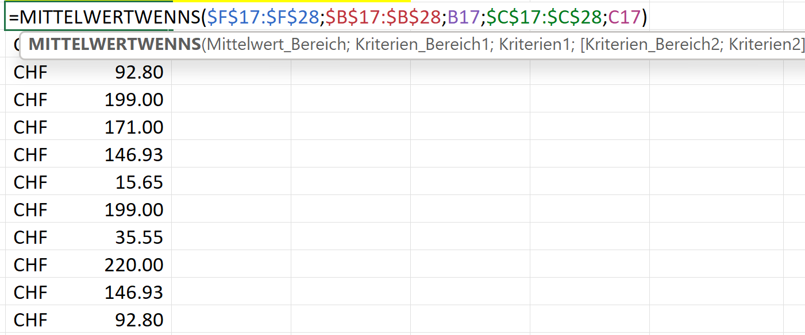
Monat | Kanton | Produkt | Stückzahl | Preis | Umsatz | MittelwertWenns mit zwei Kriterien
Januar | Waadt | A | 9 | CHF 17.55 | CHF 157.95
Februar | Aargau | B | 2 | CHF 21.00 | CHF 42.00
März | Bern | C | 6 | CHF 17.50 | CHF 105.00
April | Thurgau | D | 11 | CHF 14.85 | CHF 163.35
Mai | Obwalden | D | 9 | CHF 19.00 | CHF 171.00
Juni | Aargau | A | 7 | CHF 32.05 | CHF 224.35
Juli | Basel | B | 1 | CHF 15.65 | CHF 15.65
August | Thurgau | D | 13 | CHF 18.05 | CHF 234.65
September | Zug | B | 3 | CHF 11.85 | CHF 35.55
Oktober | Bern | B | 10 | CHF 22.00 | CHF 220.00
November | Aargau | A | 5 | CHF 13.90 | CHF 69.50
Dezember | Bern | C | 4 | CHF 20.15 | CHF 80.60

